상품제안서
스마텍 고속충전 일체형 미니보조배터리 PD 22.5W 10,000mAh | 상품코드: S44329

 |  |  |  |  |  |  | 02-713-8555 | www.synergygift.co.kr
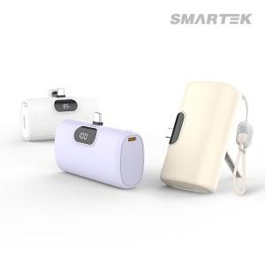

【상세/제작정보】

【인쇄/포장옵션】 | 실크, 레이저, 풀칼라 / 포장지포장

【공급단가】 | 수량 | 30~ | 100~ | 300~ | 1,000~ | 3,000~
*VAT별도 | 화이트 | 13,000원 | 12,300원 | 11,700원 | 11,400원 | 11,200원
 | 퍼플 | 13,000원 | 12,300원 | 11,700원 | 11,400원 | 11,200원
 | 베이지 | 13,000원 | 12,300원 | 11,700원 | 11,400원 | 11,200원

【상품 URL】 | https://www.synergygift.co.kr:443/src/goods_detail.php?gdno=44329

